将来の財政負担額
 | 36. 将来にわたる債務（人口１人当たり）

 | 時点 2014（H26）年度（毎年） |  |  |  |  |  |  | 平 均 値 |  |  |  | 383,334
 | 単位 円 |  |  |  |  |  |  | 標準偏差 |  |  |  | 133,508
 | 市町村名 | 指標 | 順位 |  | #REF! | 備考 | 市町村名 | 指標 | 順位 |  | #REF! | 備考

 | 千葉県 | 383,334 |  | － |  |  | 八街市 | 273,803 |  | 43
 | 千葉市 | 843,872 |  | 1 |  |  | 印西市 | 325,535 |  | 36
 | 銚子市 | 544,185 |  | 7 |  |  | 白井市 | 268,498 |  | 44
 | 市川市 | 167,365 |  | 54 |  |  | 富里市 | 341,990 |  | 31
 | 船橋市 | 277,312 |  | 41 |  |  | 南房総市 | 715,889 |  | 2
 | 館山市 | 399,687 |  | 21 |  |  | 匝瑳市 | 450,455 |  | 14
 | 木更津市 | 337,425 |  | 33 |  |  | 香取市 | 484,782 |  | 10
 | 松戸市 | 226,780 |  | 49 |  |  | 山武市 | 407,973 |  | 20
 | 野田市 | 368,460 |  | 28 |  |  | いすみ市 | 497,300 |  | 8
 | 茂原市 | 441,756 |  | 16 |  |  | 大網白里市 | 330,404 |  | 35
 | 成田市 | 471,569 |  | 13 |  |  | 酒々井町 | 235,514 |  | 48
 | 佐倉市 | 212,704 |  | 51 |  |  | 栄町 | 372,764 |  | 27
 | 東金市 | 399,423 |  | 22 |  |  | 神崎町 | 386,828 |  | 23
 | 旭市 | 428,076 |  | 17 |  |  | 多古町 | 224,401 |  | 50
 | 習志野市 | 275,148 |  | 42 |  |  | 東庄町 | 250,118 |  | 47
 | 柏市 | 340,109 |  | 32 |  |  | 九十九里町 | 481,381 |  | 12
 | 勝浦市 | 482,304 |  | 11 |  |  | 芝山町 | 344,566 |  | 30
 | 市原市 | 204,010 |  | 52 |  |  | 横芝光町 | 557,301 |  | 6
 | 流山市 | 336,682 |  | 34 |  |  | 一宮町 | 310,645 |  | 38
 | 八千代市 | 375,175 |  | 25 |  |  | 睦沢町 | 421,839 |  | 18
 | 我孫子市 | 265,519 |  | 45 |  |  | 長生村 | 323,941 |  | 37
 | 鴨川市 | 659,738 |  | 3 |  |  | 白子町 | 285,442 |  | 39
 | 鎌ケ谷市 | 360,074 |  | 29 |  |  | 長柄町 | 444,913 |  | 15
 | 君津市 | 200,449 |  | 53 |  |  | 長南町 | 580,917 |  | 4
 | 富津市 | 380,143 |  | 24 |  |  | 大多喜町 | 494,407 |  | 9
 | 浦安市 | 373,734 |  | 26 |  |  | 御宿町 | 410,198 |  | 19
 | 四街道市 | 280,954 |  | 40 |  |  | 鋸南町 | 568,498 |  | 5
 | 袖ケ浦市 | 257,096 |  | 46

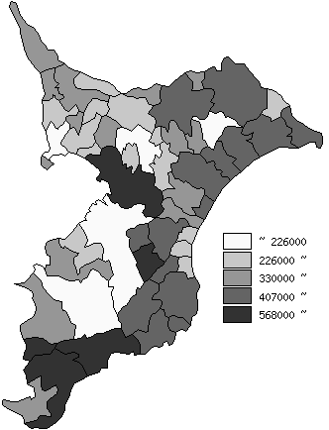
 | 千葉県の推移
 | 円
平成22年度 | 363371
平成23年度 | 363998
平成24年度 | 365716
平成25年度 | 375437
平成26年度 | 383334

《備 考》 ・資料出所 総務省「市町村別決算状況調」 ・算出方法 (地方債現在高＋債務負担行為未払残高)÷住民基本台帳人口(H27.1.1) 注）県数値は、単純平均値です。

